Modellrechner
Musterrechner für Beiträge an Studierende HF Pflege, FH Pflege (Bachelor) und FaGe, AGS sowie FaBe (MiA und Generalistisch) lernende Erwachsene
 | Eingabe (Bitte alle weissen Felder ausfüllen) | Berechnung |  | Erklärung | Verweis auf FöPV
Wohnsitz/Bewilligung | zivilrechtlicher Wohnsitz in GL |  |  | Anspruch nur mit zivilrechtlichem Wohnsitz im Kanton Glarus oder als Grenzgänger/Grenzgängerin mit Arbeitsort im Kanton Glarus. | Art. 15 Abs. 1 lit. b
Wohnsituation | Ausserhalb Ehe/Konkubinat alleinelebend/alleinerziehend |  |  | Die Wohnsituation spielt eine Rolle bei der Festsetzung des Individualbedarfes und bei der Ermittlung des Abzuges vom Förderbeitrag brutto. | Art. 18 Abs. 1 und Art. A2-1 sowie A 2-1
Alter bei Beginn der Ausbildung | 20 bis 54 |  |  | Alter bei Ausbildungsbeginn muss unter 55 sein. | Art. 15 Abs.1 lit c
Alter bei Beginn des Ausbildungsjahres | 20-24 |  |  | Alter jeweils bei Start des Ausbildungsjahres (in der Regel im September des Jahres). Das kann auch 55, 56 oder 57 sein bei bereits laufender Ausbildung. | Art. 18 und 19
Ausbildung | HF Pflege |  |  | Berechtigt sind: HF Pflege, FH Pflege Bachelorstudiengänge, Fachmann/-frau EFZ (FaGe), Assistent/-in Gesundheit und Soziales EBA (AGS), Fachman/-frau Betreuung EFZ Menschen im Alter und Generalistisch (FaBe MiA und FaBe Generalistisch). | Art. 15 Abs.1 lit a und Abs. 2
Individualbedarf (ohne Kinderzuschlag) |  |  | CHF 21,600.00 | zu sichernde Lebenshaltungskosten | Art. 18 Abs. 1 und 3
Anzahl eigener Kinder unter 18 | 0 |  |  | eigene Kinder unter 18 Jahren (bei Beginn Ausbildungsperiode), für welche die Person aufkommen muss (unabhängig vom Wohnort dieser Kinder); | Art. 18 Abs. 2 und 3
Kinderzuschlag zum Individualbedarf |  |  | CHF 0.00 | Zuschlag zum Individualbedarf | Art. 18 Abs. 2 und 3
Individualbedarf total |  |  | CHF 21,600.00 |  | Art. 18
Tatsächlicher netto Ausbildungslohn (in Franken pro Jahr) | CHF 0.00 |  |  |  | Art. 19 Abs. 1
Anrechenbare Jahreseinnahmen |  |  | -CHF 20,600.00 | Entspricht den Zahlen gemäss Art. 19 FöPV sofern der tatsächliche Ausbildungslohn tiefer ist, sonst dem tatsächlichen Ausbildungslohn. | Art. 19 Abs. 2 und 3
Förderbeitrag brutto |  |  | CHF 1,000.00 | Individualbedarf (21600.-) minus anrechenbare Jahreseinnahmen (-20600.-) | Art. 20
Nettoeinkommen oder Versicherungsleistungen Partner (in Franken pro Jahr) | CHF 0.00 | CHF 0.00 |  | Jährliches Nettoeinkommen oder Verischerungsleistungen des Ehe- oder Konkubinatpartners, resp. der eigentragenen Partnerin / des eigetragenen Partners. Nur relevant, wenn zusammenlebend. | Art. 21 Abs. 1 lit. a
Vom Partner zu leistende Unterhaltszahlungen | CHF 0.00 | CHF 0.00 |  | Vom Nettoeinkommen des Partners / der Partnerin können von diesem nach extern zu leistende Unterhaltszahlungen abgezogen werden. | Art. 21 Abs. 1 lit. a
Zufliessende Unterhaltszahlungen (in Franken pro Jahr) | CHF 0.00 | CHF 0.00 |  | Jährliche Unterhaltszahlungen zugunsten gesuchstellende Person, eigener Kinder oder zugunsten Ehepartner, Konkubinatspartner oder eigentragenem Partner / eingetragener Partnerin. Nur relevant, wenn zusammenlebend. | Art. 21 Abs. 1 lit. b
Kinder-/Ausbildungszulagen für eigene Kinder im Haushalt (in Franken pro Jahr) | CHF 0.00 | - |  | Jährliche Zulagen (z.B. 200 Franken x 12 =2'400 Franken bei einem Kind und einer monatlichen Zulage von 200 Franken), für im Haushalt lebende eigene Kinder. | Art. 21 Abs. 1 lit. c
Steuerbares Vermögen im Haushalt (in Franken) | CHF 0.00 |  |  | Gemeint ist hier das steuerbare Vermögen gemäss Ziffer 480 der Steuererklärung (Vermögen nach Abzügen für Partner, Kinder etc.) der gesuchstellenden Person und des Ehe- oder Konkubinatpartners, resp. der eigentragenen Partnerin / des eigetragenen Partners. | Art. 21 Abs. 1 lit. d
Als Einkommen angerechneter Vermögensverzehr |  | CHF 0.00 |  | Entspricht 5 % vom Steuerbaren Vermögen (0.-) | Art. 21 Abs. 1 lit. d
Haushaltseinnahmen |  | CHF 0.00 |  |  | Art. 21 Abs. 1
Anzahl insgesamt im Haushalt wohnende Kinder der gesuchstellenden Person und des Partners/ der Partnerin | 0 |  |  | Eigene Kinder im Haushalt plus Kinder der Partnerin / des Partners die ebenfalls im Haushalt wohnen (keine Altersbeschränkung) | Art. 21 Abs. 2
Freibetrag auf Haushaltseinnahmen |  | CHF 0.00 |  | Freibetrag auf Haushaltseinnahmen aufgrund im Haushalt wohnender Kinder der gesuchstellenden Person und des Ehepartners, Konkubinatspartners oder eingetragenen Partners / eingetragener Partnerin | Art. 21 Abs. 2
Haushaltseinnahmen minus Freibetrag |  | CHF 0.00 |  |  | Art. 21
Von der gesuchstellenden Person zu leistende Unterhaltszahlungen (in Franken pro Jahr; exkl. KZ/AZ) | CHF 0.00 | CHF 0.00 |  |  | Art. 21 Abs. 3
Für prozentualen Abzug relevantes Total der Haushaltseinnahmen |  | CHF 0.00 |  |  | Art. 21 Abs. 3
prozentuale Kürzung des Förderbeitrags brutto |  | 0% |  |  | Art. A2-1 und A2-2
Abzug vom Förderbeitrag brutto |  |  | CHF 0.00 | Entspricht 0 % vom Förderbeitrag brutto (1000.-). | Art. A2-1 und A2-2
Förderbeitrag netto |  |  | CHF 1,000.00 | Förderbeitrag brutto minus Abzug | Art. 22
Ausserkantonale Beiträge für dieselbe Periode | CHF 0.00 |  | CHF 0.00 | Besteht bei einem Wohnsitzwechsel für gewisse Monate noch Anrecht auf ausserkantonale Beiträge, so sind diese Beiträge anzurechnen. | Art. 16 Abs. 2
Jährliche Auszahlung (bei 12 Monaten Anspruch) |  |  | CHF 1,000.00 | Für Auszubildende HF, EFZ und EBA werden maximal 30000.- jährlich gewährt. Für Auszubildende Pflege FH maximal 21600.- jährlich. | Art. 23
Jährliche Auszahlung (im ersten Ausbildungsjahr) |  |  | CHF 917.00 | Im ersten Ausbildungsjahr ist der erste Monat nicht anspruchsberechtigt. | Art. 17 Abs. 1

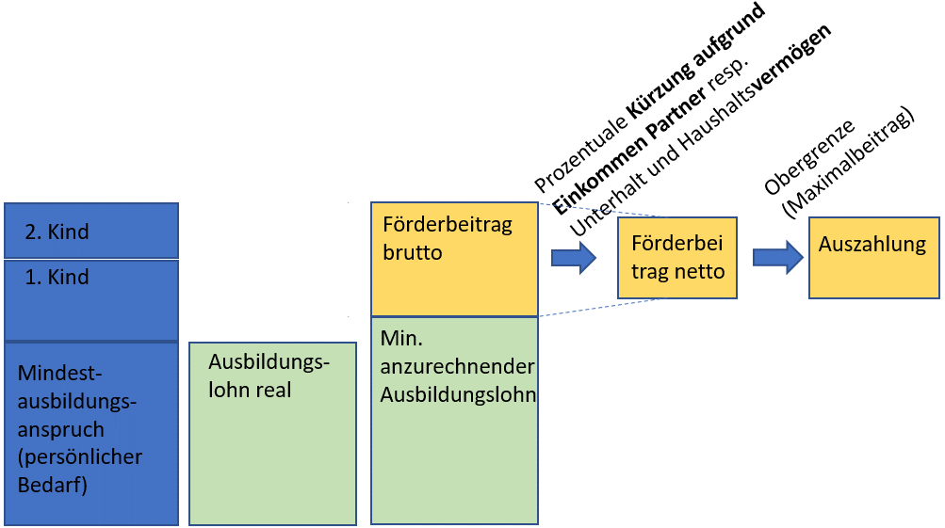

 |  |  |  | Die Berechnungen sind ohne Gewähr.
 |  |  |  | Melden Sie sich für eine genaue Abklärung bei der Stipendienstelle Glarus:
 |  |  |  | Departement Bildung und Kultur
 |  |  |  | Stipendienstelle
 |  |  |  | 8750 Glarus
 |  |  |  | 055 646 62 03
 |  |  |  | stipendien@gl.ch

